Var1
1 | Приведите пример супертипа сущности, не имеющего собственных экземпляров.

 | "Животное". Этот супертип способен объединять различные подтипы, такие как "Млекопитающее", "Птица", "Рыба", "Рептилия", а также более конкретные виды, как "Собака" или "Кошка".

2 | Мобильный телефон может находится во взаимоисключающих связях с магазином, если он еще не продан, с пользователем,
 | если он уже куплен, и с сервисом, если он поломан и сдан в ремонт. Как избавиться от взаимоисключающих связей
 | при проектировании БД , хранящей информацию об экземплярах сущности "мобильный телефон"?

 | Можно использовать временные таблицы для моделирования состояний. Например, создавать временные записи в таблице "PhoneStatus" по мере изменения статуса телефона.

3 | Составьте диаграмму прецедентов для своего проекта. Дополните ею документацию.

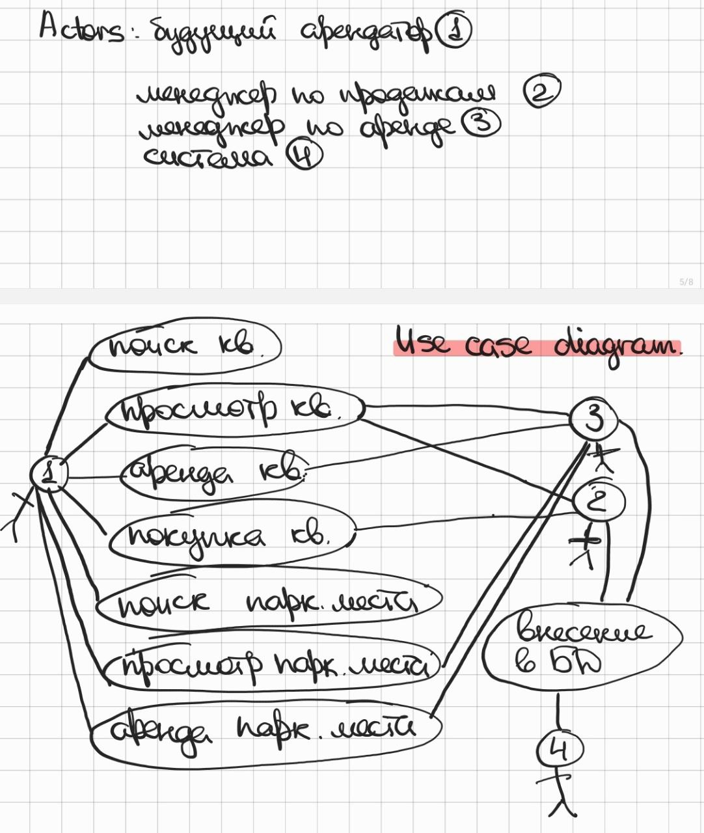

4 | Маша работает в отделе разработки в Департаменте ИТ, в котором также есть отдел тестирования и отдел поддержки. В компании, где работает Маша всего 4 департамента:
 | ИТ, финансы, кадры и маркетинг. Постройте диаграмму объектов для компании, в которой работает Маша.

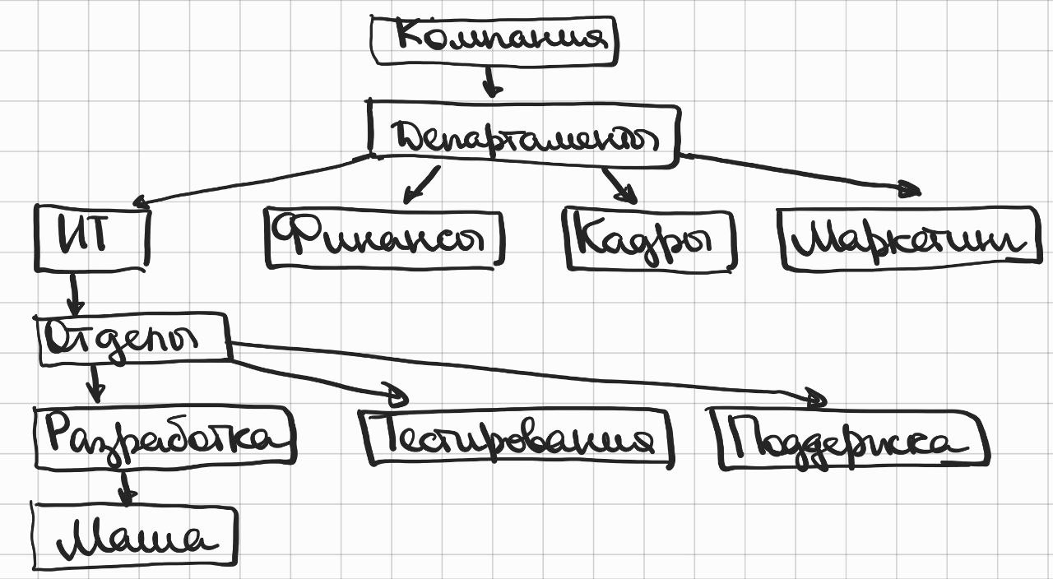

5 | Постройте диаграмы последовательностей и взаимодействия для кофемолки.

6 | Постройте диаграмму состояния для сдачи на водительские права.

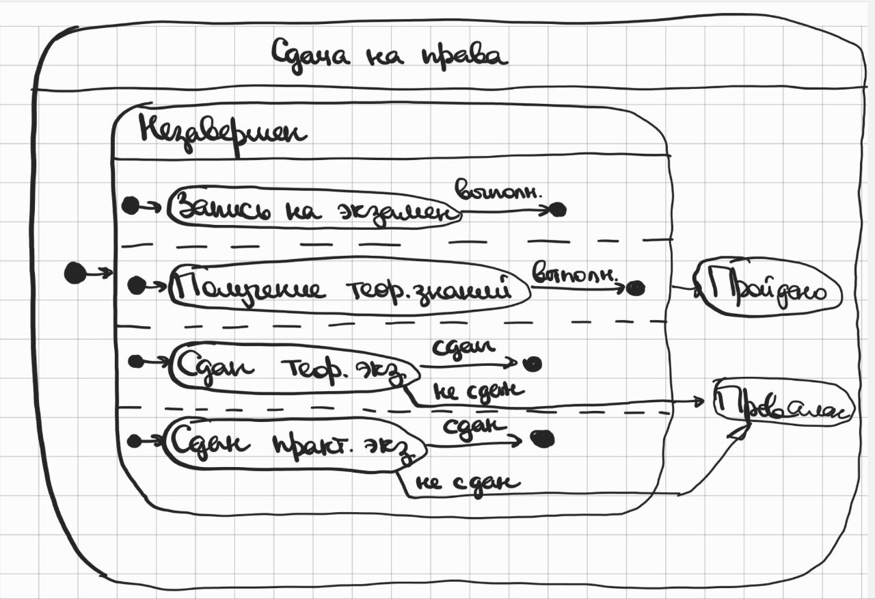

7 | Постройте диаграму активности для покупок продуктов в супермаркете по списку. Предусмотрите хотя бы два действия в параллель на каком-нибудь этапе.

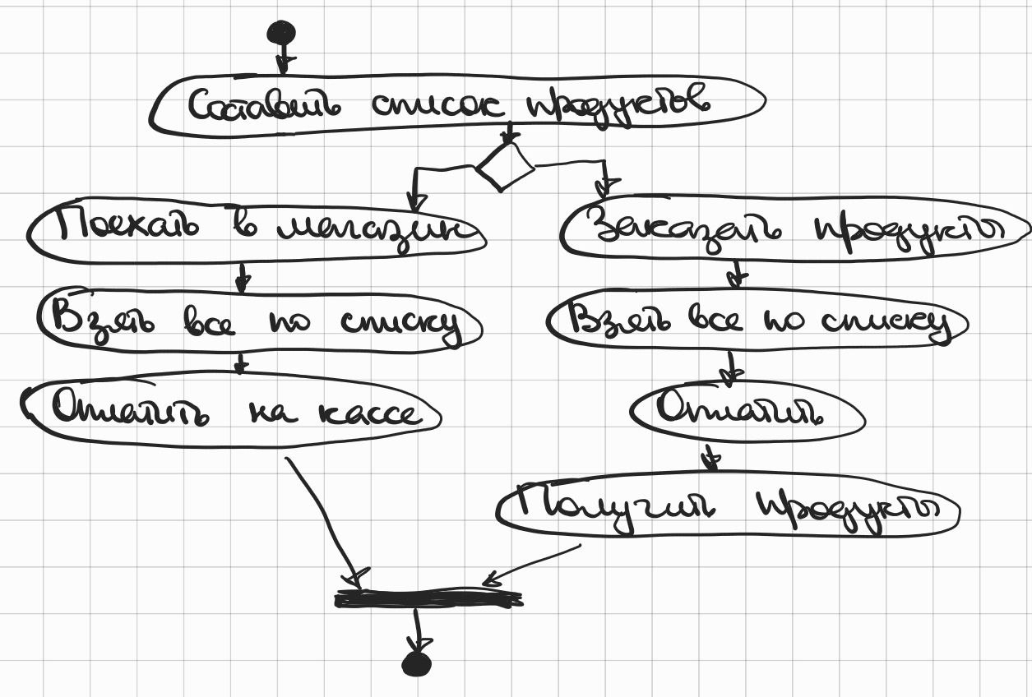

8 | Маша открыла бюро гадания Таро. У нее есть две штатные гадальщицы и 5 онлайн гаданий. Придумайте диаграмму классов для хранения информации о Машином бюро.

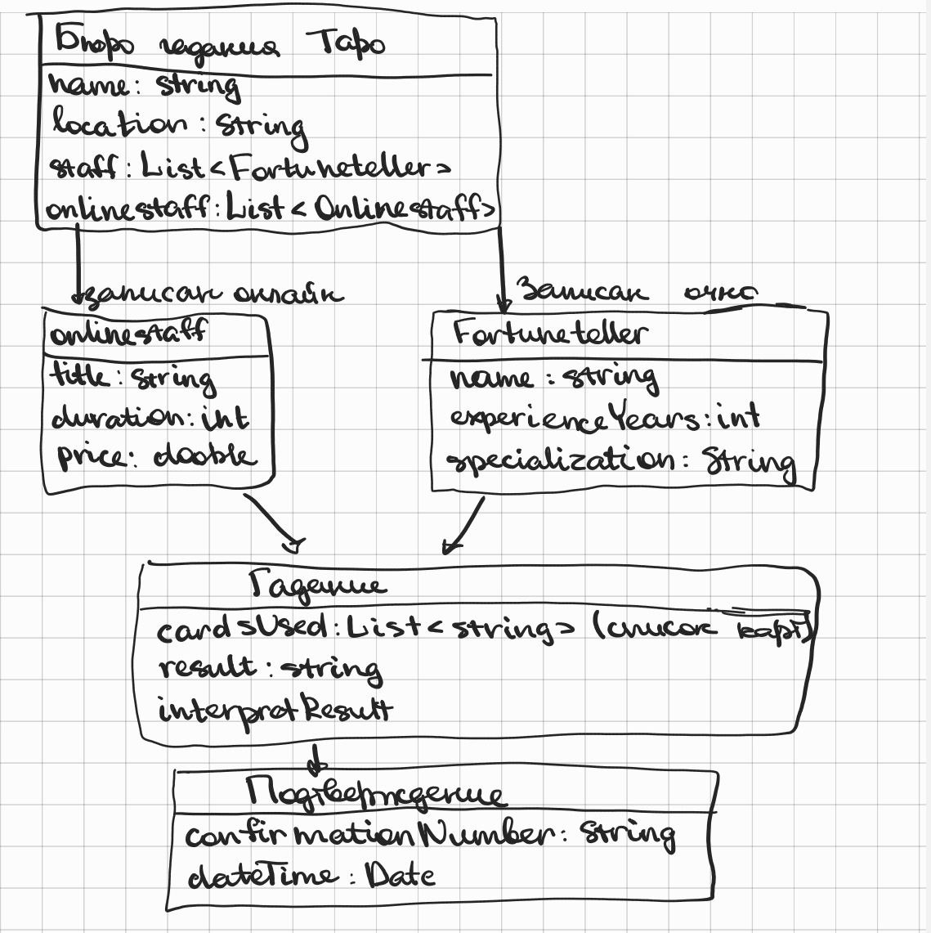

9 | Пусть дана диаграмма классов для водителей автомобилей и транспортных средств.
 | Напишите на языке OCL условие того, что водителю не может быть меньше 18 лет. Также напишите условие того, что автомобиль не может быть старше 30 лет.

 | context Driver | context Car | currentYear - нынешний год
 | inv: age >= 18 | inv: (currentYear - yearOfManufacture) <= 30 | yearOfManufacture - год выпуска

10 | Для предыдущей задачи перестройте диаграмму классов так, чтобы можно было написать условие того, что категория ТС должна соответствать категории прав.
 | Напишите это условие на OCL.

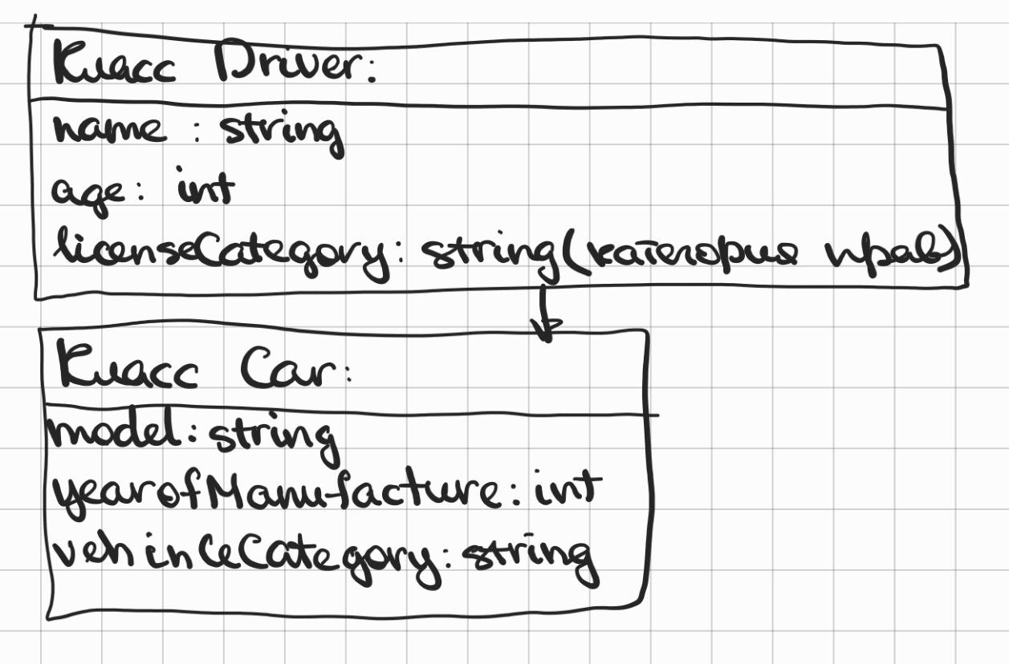

 | context Car
 | inv: driver.licenseCategory = vehicleCategory

